상품제안서
화이트컵 휴대용 치약칫솔세트 | 상품코드: S39213

 |  |  |  |  |  |  | 02-713-8555 | www.synergygift.co.kr
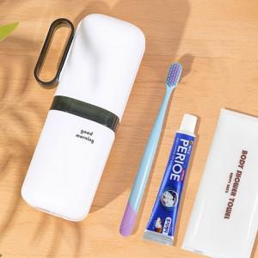

【상세/제작정보】 | <p>- 구성품 모두 색상랜덤 발송되며, 구성품 종류는 재고 상황에 따라 변경될 수 있습니다.&nbsp;</p>

【인쇄/포장옵션】 | 실크, 레이저, 컬러필름전사 / 포장지포장

【공급단가】 | 수량 | 50~ | 100~ | 500~ | 1,000~ | 3,000~
*VAT별도 | 단가 | 4,290원 | 4,050원 | 3,860원 | 3,760원 | 3,690원

【상품 URL】 | https://www.synergygift.co.kr:443/src/goods_detail.php?gdno=39213

